화면설계_ Wheater 가져오기
서 비 스 명 | Wheater 가져오기 | 거 래 명 | x | 해 당 메 뉴 | https://weather.naver.com
기 관 명 | 네이버 날씨 | 비 고
뱅 킹 종 류 | x

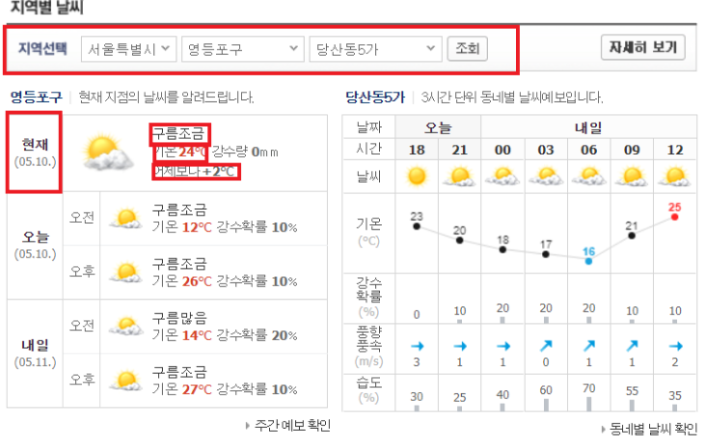
 |  |  |  |  |  | INPUT
 |  |  |  |  |  | 지역선택 | 시/구/동
 |  |  |  |  |  | 조회 | 조회버튼입력

 |  |  |  |  |  | OUTPUT
 |  |  |  |  |  | ErrorCode | O
 |  |  |  |  |  | ErrorMessage | O
 |  |  |  |  |  | Result | O
 |  |  |  |  |  | 1 | 시 Combobox 선택 | 구' 목록 받기 및 주소저장
 |  |  |  |  |  | 2 | 구 Combobox 선택 | 동' 목록 받기 및 주소저장
 |  |  |  |  |  | 3 | 동 Combobox 선택 | 주소 완성 및 저장
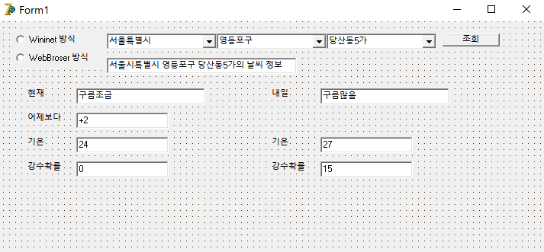
 |  |  |  |  |  | 4 | 조회 선택 | 지역 정보 및 날씨 정보 출력
1
2
3
4
 |  |  |  |  |  | 5 | Output | 현재 날씨 데이터 반환
7
 |  |  |  |  |  | 6 | Output | 내일 날씨 데이터 반환
 |  |  |  |  |  | 7 | Wininet 방식 라디오 버튼 | Wininet 방식 출력
 |  |  |  |  |  |  | WebBroser 방식 라디오 버튼 | WebBroser 방식 출력

6
5

